Peru
Tipo de Vehículo | Formato | Ejemplo | Descripción | Matrícula formada por dos bloques, el primero de 2 letras y un número o 3 letras, y el segundo de 3 números. La primera letra determina la región.
Particular | ABC-123 | XYZ-456 | 3 letras + guion + 3 números.
Taxi | A0A-000 | T1A-123 | "T" inicial + número + letra + guion + 3 números.
Transporte Público | A0A-000 | C1A-123 | "C" inicial (colectivo) + número + letra + guion + 3 números.
Gubernamental | EG0-000 | EG1-234 | "EG" (Estado-Gobierno) + número + guion + 3 números.

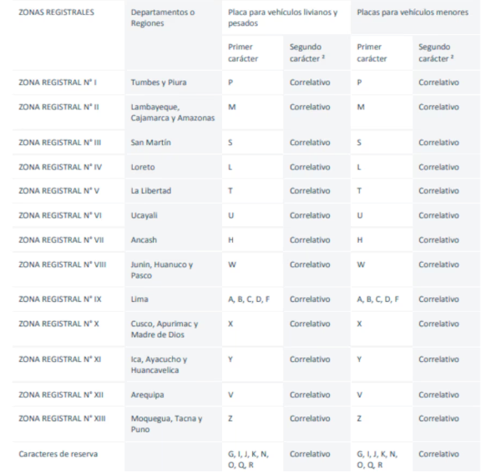

 |  |  |  | Tipo | Formato serial | Notas
 |  |  |  | Automóvil | A1B-234, AB1-234, ABC-123 | Las placas terminan en el número 000-699
 |  |  |  | Taxi | A1B-234 | Las placas terminan en el número 600-699.
 |  |  |  | Bus urbano | A1B-234 | Las placas terminan en el número 700-949.
 |  |  |  | Bus interprovincial | A1B-234 | Las placas terminan en el número 950-969.

 |  |  |  | Primera Letra | Región(s)
 |  |  |  | A, B, C, D, F | Lima y Callao
 |  |  |  | E* | No utilizado
 |  |  |  | G, I, J, N, O, Q, R | Reservado para uso futuro
 |  |  |  | H | Ancash
 |  |  |  | L | Loreto
 |  |  |  | M, K | Amazonas, Cajamarca y Lambayeque
 |  |  |  | P | Tumbes y Piura
 |  |  |  | S | San Martín
 |  |  |  | T | La Libertad
 |  |  |  | U | Ucayali
 |  |  |  | V | Arequipa
 |  |  |  | W | Huanuco, Junín y Pasco
 |  |  |  | X | Apurimac, Cuzco y Madre de Dios
 |  |  |  | Y | Ayacucho, Ica y Huancavelica
 |  |  |  | Z | Moquegua, Puno y Tacna
 |  |  |  | I | Ayacucho

